Planilha1
COMPLETAR AS CÉLULAS QUE ESTÃO COM PREENCHIMENTO NA COR VERMELHA PARA OBSERVAR OS RESULTADOS

1.o ALGARISMO DO RM (ESQUERDA PARA DIREITA) | 8 |  | R = | 89007
2.o ALGARISMO DO RM (ESQUERDA PARA DIREITA) | 9 |  | S = | 24
3.o ALGARISMO DO RM (ESQUERDA PARA DIREITA) | 0
4.o ALGARISMO DO RM (ESQUERDA PARA DIREITA) | 0
5.o ALGARISMO DO RM (ESQUERDA PARA DIREITA) | 7

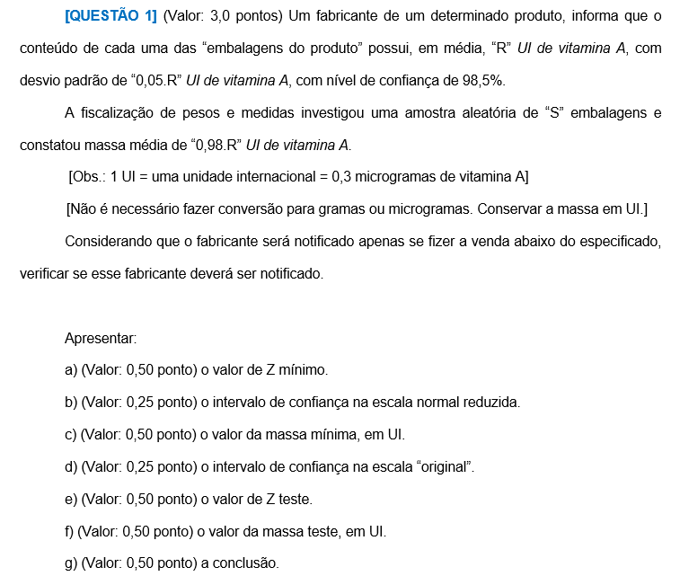
QUESTÃO 1

DADOS DO PROBLEMA |  |  |  | RESPOSTAS
Média Populacional = m = | 89,007.00 | UI |  | a) | Zmín = | -2.17
Desvio Padrão = s = | 4,450.35 | UI |  | b) | ICZ = | ] | -2.17 |  | ; + ¥ [
Nível de Confiança = NC = | 98.50%
Nível de Significância = NS = | 1.50% |  |  | c) | Mmín = | 79,349.74 |  |  |  | UI
 |  |  |  | d) | IC = | ] | 79,349.74 |  | ; + ¥ [
Número de Elementos da Amostra = n = | 24
Média Amostral = | 87,226.86 | UI |  | e) | Zteste = | -1.96
 |  |  |  | f) | Mteste = | 80,286.13 |  |  |  | UI
Problemática:
Verificar se o fabricante será notificado por vender abaixo do especificado |  |  |  | g) | Se Mteste pertencer ao IC, o fabricante não deverá ser notificado.
 |  |  |  |  | Se Mteste não pertencer ao IC, o fabricante deverá ser notificado.

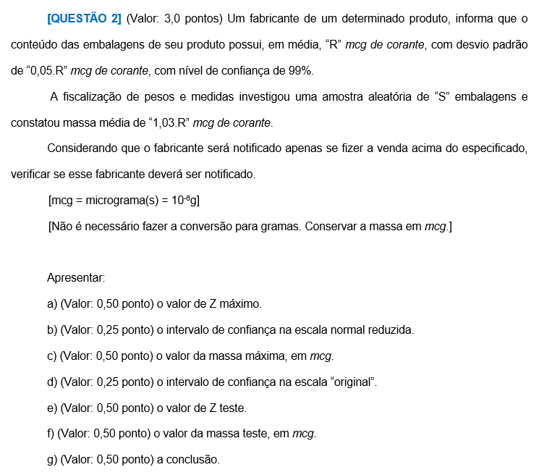
QUESTÃO 2

DADOS DO PROBLEMA |  |  |  | RESPOSTAS
Média Populacional = m = | 89,007.00 | mcg |  | a) | Zmáx = | 2.33
Desvio Padrão = s = | 4,450.35 | mcg |  | b) | ICZ = | ] | - ¥ ; |  | 2.33 | [
Nível de Confiança = NC = | 99.00%
Nível de Significância = NS = | 1.00% |  |  | c) | Mmáx = | 99,376.32 |  |  |  | mcg
 |  |  |  | d) | IC = | ] | - ¥ ; |  | 99,376.32 | [
Número de Elementos da Amostra = n = | 24
Média Amostral = | 91,677.21 | mcg |  | e) | Zteste = | 2.94
 |  |  |  | f) | Mteste = | 102,088.30 |  |  |  | mcg
Problemática:
Verificar se o fabricante será notificado por vender acima do especificado |  |  |  | g) | Se Mteste pertencer ao IC, o fabricante não deverá ser notificado.
 |  |  |  |  | Se Mteste não pertencer ao IC, o fabricante deverá ser notificado.

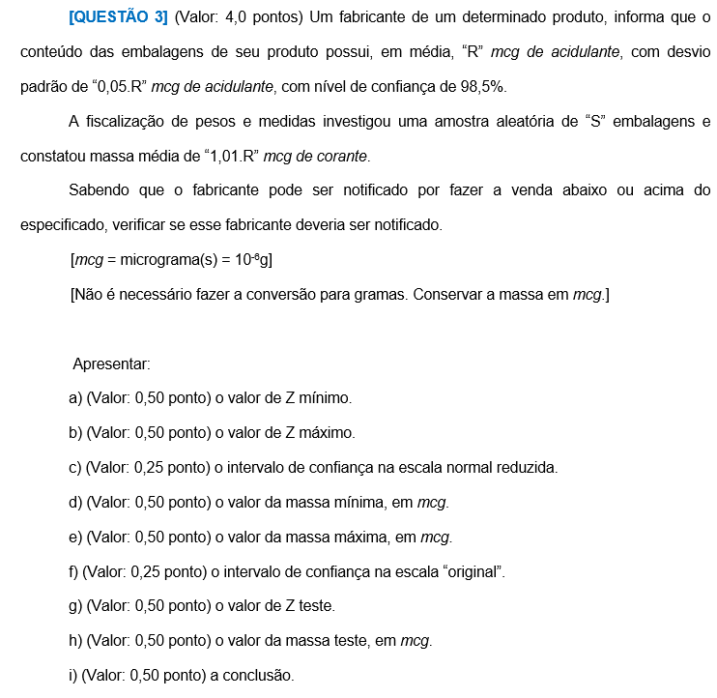
QUESTÃO 3

DADOS DO PROBLEMA |  |  |  | RESPOSTAS
Média Populacional = m = | 89,007.00 | mcg |  | a) | Zmín = | -2.43
Desvio Padrão = s = | 4,450.35 | mcg |  | b) | Zmáx = | 2.43
Nível de Confiança = NC = | 98.50% |  |  | c) | ICZ = | ] | -2.43 | ; | 2.43 | [
Nível de Significância = NS = | 1.50%
 |  |  |  | d) | Mmín = | 78,192.65 |  |  |  | mcg
Número de Elementos da Amostra = n = | 24 |  |  | e) | Mmáx = | 99,821.35 |  |  |  | mcg
Média Amostral = | 89,897.07 | mcg |  | f) | IC = | ] | 78,192.65 | ; | 99,821.35 | [

Problemática: |  |  |  | g) | Zteste = | 0.98
Verificar se o fabricante será notificado por vender abaixo ou acima do especificado |  |  |  | h) | Mteste = | 93,367.43 |  |  |  | UI

 |  |  |  | i) | Se Mteste pertencer ao IC, o fabricante não deverá ser notificado.
 |  |  |  |  | Se Mteste não pertencer ao IC, o fabricante deverá ser notificado.

